Накладная-№3
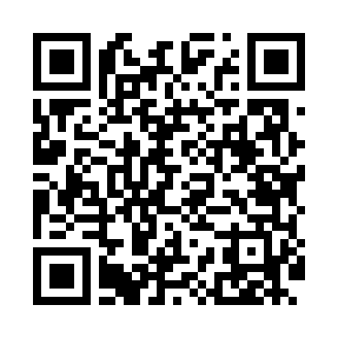
Номер товарно-транспортной накладной: |  |  | Торговый представитель: Kamol aka
Поставщик: Toshkent falcon fly 2 |  |  | Телефон торгового представителя: +998979626299
Дата отгрузки: 24.12.2025 |  |  | Контрагент: """" Klient
Дата консигнации: |  |  | Адрес:
Доставщик: |  |  | Телефон:
Телефон доставщика:
Время заказа: 24.12.2025 12:29:03
№ | Штрих-код | Название товаров (работ,услуг) | Количество | Количество в кейсе | Цена | Сумма
 |  |  | 23 |  |  | 49.9
1 | 6925620520414 | Стеклянный стакан DB-52-41 | 3 | 3 шт. | 1.60 | 4.80
2 | 6903100520338 | Ikki qavatli shishadan ishlangan ajoyib dekor li sovg'abob krujka chashka bokal ( 0,15 kg ) ( 7*7*15 sm ) ( 350 ML ) DB-52-33 | 3 | 3 шт. | 1.30 | 3.90
3 | None | Шиша графин 3.6L DB-94-361 | 1 | 1 шт. | 8 | 8
4 | 6972544264221 | Зираворлар учун металлдан ишланган идиш B6422 W DB-15-150 | 2 | 2 шт. | 6.10 | 12.20
5 | 069773554900123 | Стеклянный Графин HYNZX-5 XP-2-78 | 2 | 2 шт. | 4.10 | 8.20
6 | 6998869196047 | Коврики сервировочные пластмассовая DB-96-4 | 10 | 10 шт. | 0.90 | 9
7 | 6953087512666 | Миска металлическая 28cm XP-30-123 | 2 | 2 шт. | 1.90 | 3.80
Итого: 49.9$|->UZS: 623,750.00

